ფორმა
 | ფოტო | დასახელება | ტექნიკური მახასიათებლები | რაოდენობა | ფასი(ერთეული) | ფასი(ჯამური)
1 | 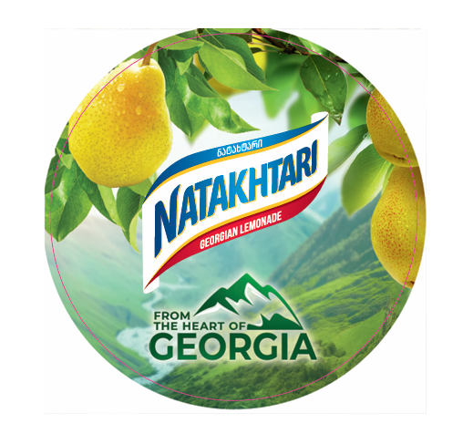 | კოსტერები | მუყაო 2-3მმ; ბეჭდვა ცარცის ქაღალდზე 170გრ , ფერადი + ლამინაცია მაღალი ხარისხის ფირით, გლუვი, ორმხრივი. | 15000
2 | 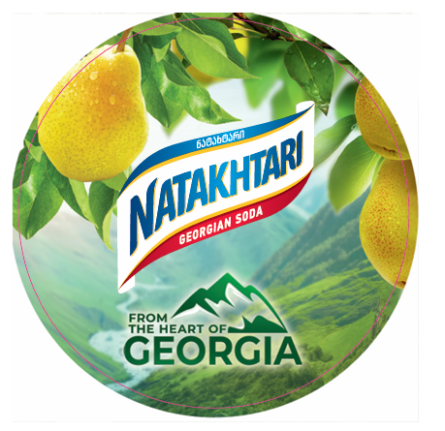 | კოსტერები | მუყაო 2-3მმ; ბეჭდვა ცარცის ქაღალდზე 170გრ , ფერადი + ლამინაცია მაღალი ხარისხის ფირით, გლუვი, ორმხრივი. | 15000
 |  |  |  |  | 0 | 0

 |  | შემოთავაზების პირობები ძალაშია:
 |  | გადახდის პირობა:
 |  | კომპანიის დასახელება:
 |  | საიდენტიფიკაციო კოდი:
 |  | ელ-ფოსტა: |  |  | ხელმოწერა:
 |  | საკონტაქტო ნომერი:
 |  | საკონტაქტო პირი:
 |  | მისამართი:

